BEDID每月序號 New1
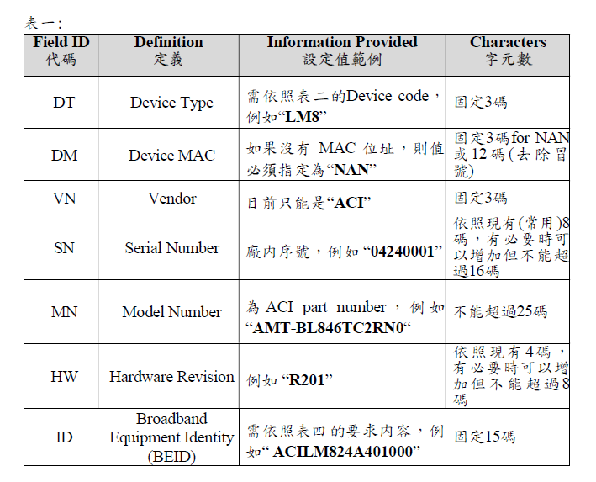
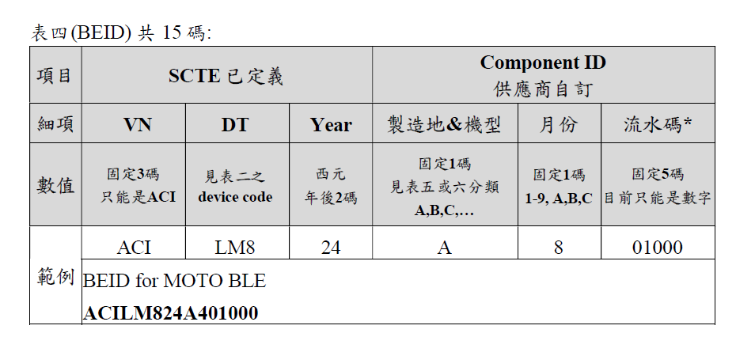
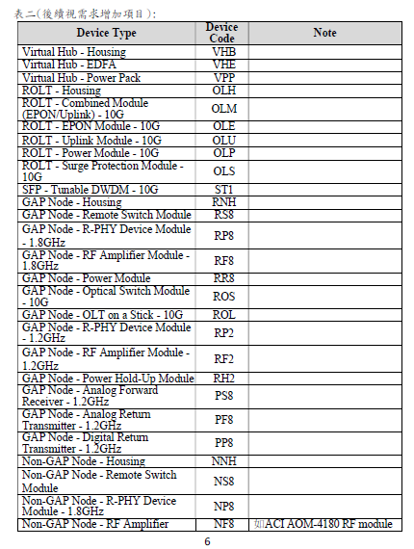
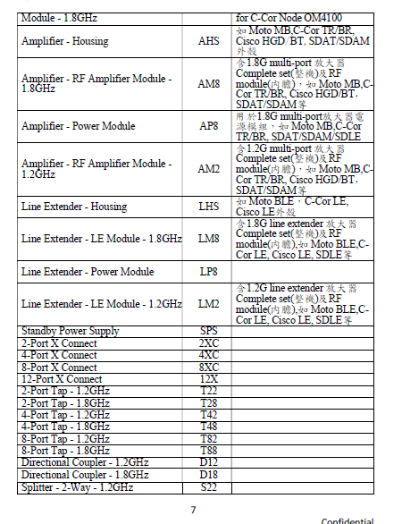
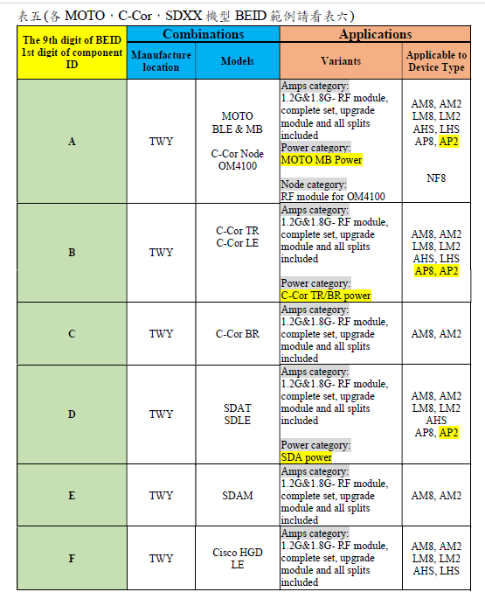
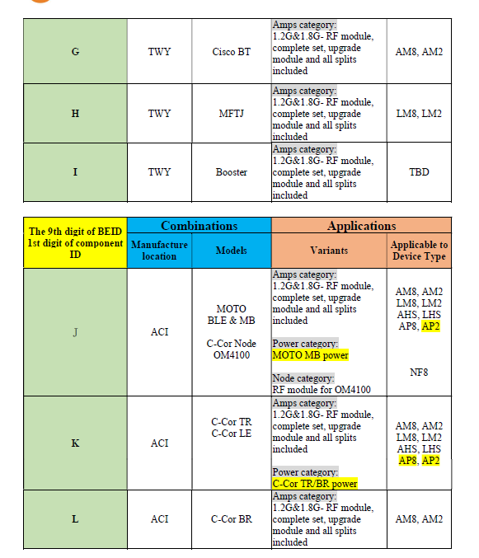
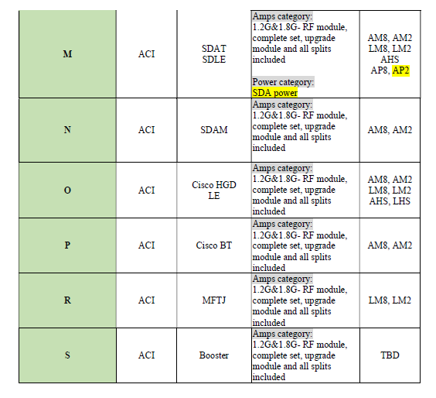
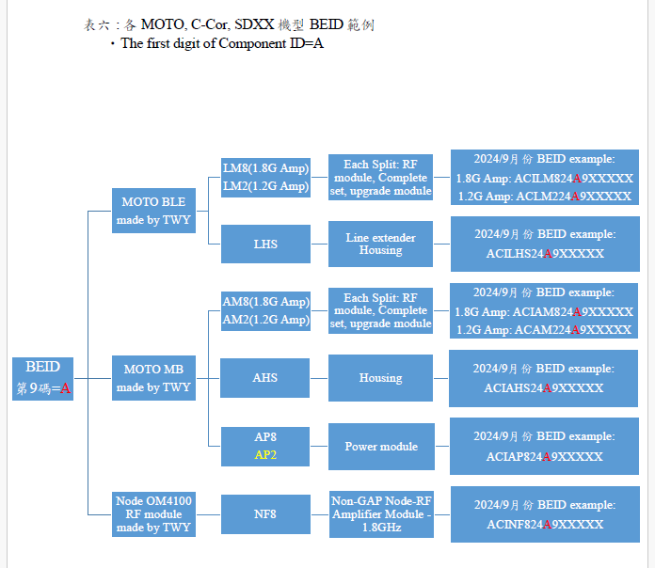
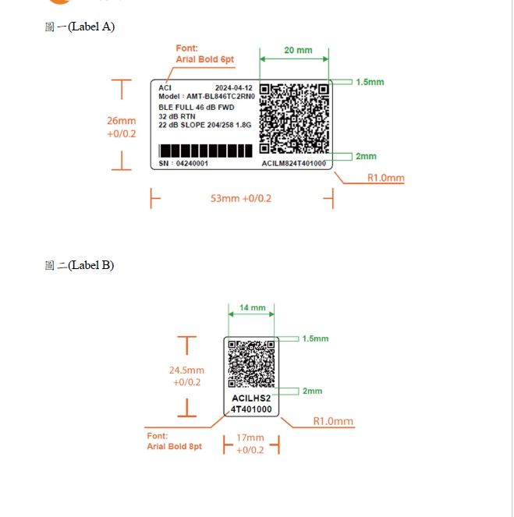
相同月份情況下BEDID 流水號
機種 | Device Type(DT) | 機型&產地 | 統計群組
Moto MB 1.8G | AM8 | A | 1 | 統計同類別下
Moto MB Power 1.8G | AP8 | A | 2 | * KXXXX
外殼(MB) | AHS | A | 3 | *PXXXX
Moto BLE 1.8G | LM8 | A | 4 | * 各頻寬(204/258 , 396/?)
外殼(BLE) | LHS | A | 5
C-Cor TR 1.8G | AM8 | B | 6 | 外殼
外殼(TR/BR) | AHS | B | 7 | *有PS
C-Cor TR/BR Power 1.8G | AP8 | B | 8 | *無PS
C-Cor LE 1.8G | LM8 | B | 9
外殼(C-Cor LR) | LHS | B | 10
C-Cor BR 1.8G | AM8 | C | 11 | 特例
SDAT 1.8G | AM8 | D | 12 | *SDXX , TR/BR 的Power 皆相同，只留1種
外殼(SDXX) | AHS | D | 13 | *外殼共用只留1種( SDXX , HGD/BT , TR/BR)
SDA Power 1.8G | AP8 | D | 14
SDLE 1.8G | LM8 | D | 15 | * upgrade kit 有含内膽 conversion kit 只有配件
SDAM 1.8G | AM8 | E | 16
Cisco HGD 1.8G | AM8 | F | 17
外殼(HGD /BT) | AHS | F | 18
Cisco LE 1.8G | LM8 | F | 19
外殼(LE) | LHS | F | 20
Cisco BT 1.8G | AM8 | G | 21
MFTJ1.8G |  | H | 22
Booster |  | I | 23

0102Bug
工單號碼輸錯, 修改後系統當機畫面如下
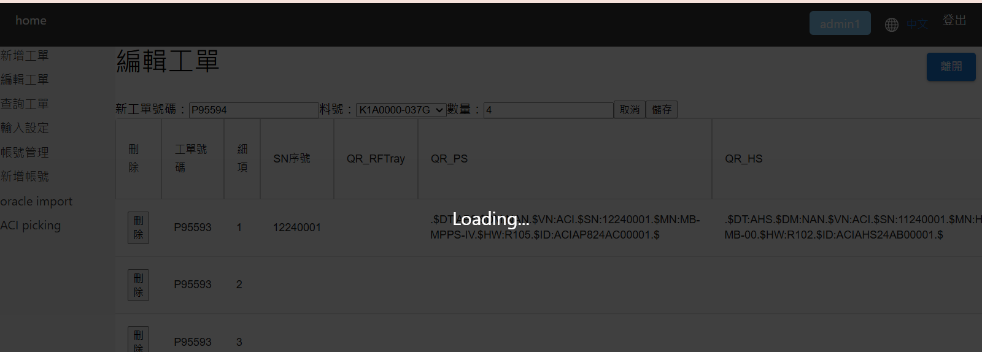

ID 不能重複 , 非QRCode內容不能重複( 我修改 HW: R105/ HW:R104 測試後仍可輸入)
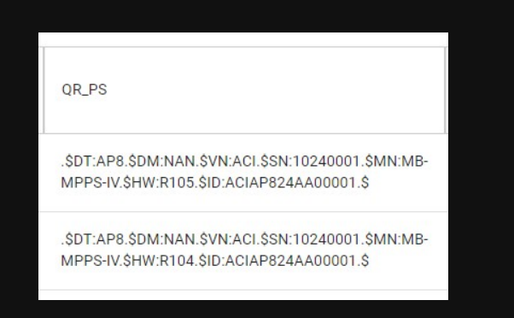
 | 測試問題1106

新增欄位 CartonID在輸入與查詢畫面 ( 位置放QR_HS欄後 / 防呆規則同QRCode)

